全景
高维学堂-产品全景
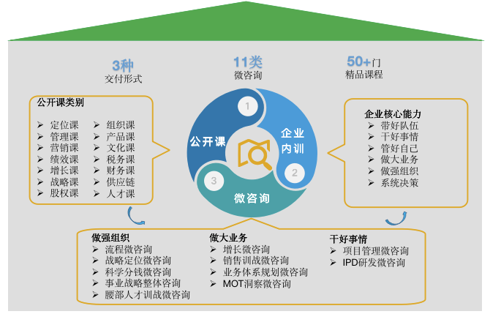 | 了解公开课，请点我

 | 了解企业内训，请点我

 | 了解微咨询，请点我

 | 了解高维学堂，请点我

